Tema
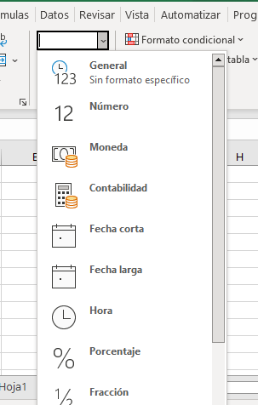
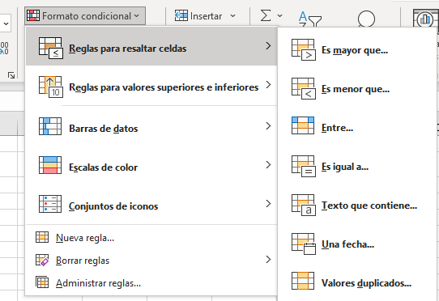
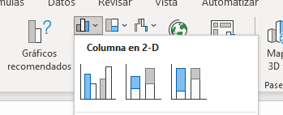
Tipo de datos el cual se introduce en excel | Formato condicional | Grafico

Aritmetica
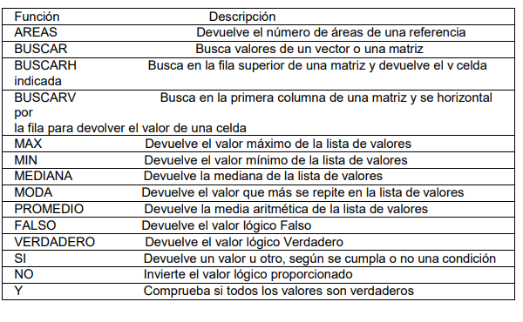
 | SUPER "MERCADOS"
 |  |  |  |  |  |  |  |  | FUNCIONES LOGICAS EXCEL
El subtotal debe estar en la moneda nacional Nicaraguense valor de 1 dólar por cordoba 36.36.10 |  |  |  |  |  |  |  |  | INDICACIONES | Completar los espacios en blanco utilizando las funciones apropiadas
El descuento es de 18% |  |  |  |  |  |  |  |  | NOTA | Estará Aprobado si el promedio es mayor a 70 de lo contrario reprobado.
Mueste el total
FUNCIONES A UTILIZAR
- PRODUCTO
- SUMA
- MAX
- MIN
- PROMEDIO
 |  |  |  |  |  |  |  | 36.361
Funciones Logicas
- Funcion promedio
- Funcion Si
- Funcion Max
- Funcion Min
- Funcion Moda
- Funcion Contar
- Funcion Contar.Si
 | PRODUCTO | CANTIDAD | PRECIO | SUBTOTAL | DESCUENTO | TOTAL | Total en cordobas |  | ALUMNO/A | Ingles | Calculo | Filosofia | PROMEDIO DE NOTAS | Condicines | Ejercicio | Resultado
 | Arroz | 5 | $2.75 | $13.75 | $2.48 | $11.28 | C$409.97 |  | LOPEZ BLANCA | 97 | 78 | 62 | 79 | APROBADO | Promedio de la nota calculo | 81
 | Azucar | 10 | $1.10 | $11.00 | $1.98 | $9.02 | C$327.98 |  | MARTINEZ JOSE | 86 | 78 | 84 | 83 | APROBADO | Nota Mínima Ingles | 57
 | Queso | 2 | $3.10 | $6.20 | $1.12 | $5.08 | C$184.86 |  | DIAZ ANA | 95 | 89 | 66 | 83 | APROBADO | Nota Maxima Filosofia | 99
 | Aceite | 1 | $0.78 | $0.78 | $0.14 | $0.64 | C$23.26 |  | RIOS SUSAN | 86 | 83 | 99 | 89 | APROBADO | Cantidad total de alumnos | 13
 | Café | 1 | $0.50 | $0.50 | $0.09 | $0.41 | C$14.91 |  | LEMUS JORGE | 57 | 91 | 58 | 69 | REPROBADO | Total de aprobados | 10
 | Harina | 5 | $1.90 | $9.50 | $1.71 | $7.79 | C$283.25 |  | ROJAS ADONAY | 75 | 82 | 68 | 75 | APROBADO | Total de reprobados | 3
 | Lentejas | 10 | $2.00 | $20.00 | $3.60 | $16.40 | C$596.32 |  | SANDOVAL HUGO | 95 | 86 | 66 | 82 | APROBADO
 | Fideos | 6 | $2.10 | $12.60 | $2.27 | $10.33 | C$375.68 |  | ORTIZ KAREN | 64 | 81 | 59 | 68 | REPROBADO
 | Tomate | 10 | $0.75 | $7.50 | $1.35 | $6.15 | C$223.62 |  | RUIZ MARIO | 57 | 76 | 89 | 74 | APROBADO
 | Frijol | 5 | $1.15 | $5.75 | $1.04 | $4.72 | C$171.44 |  | PAEZ MARIA | 65 | 84 | 86 | 78 | APROBADO
 | Maiz | 5 | $0.90 | $4.50 | $0.81 | $3.69 | C$134.17 |  | Marco Antonio | 80 | 74 | 55 | 70 | REPROBADO
 | Platano | 6 | $0.12 | $0.72 | $0.13 | $0.59 | C$21.47 |  | Jhonn Lenon | 89 | 80 | 90 | 86 | APROBADO
 | Pasta Dental | 1 | $2.15 | $2.15 | $0.39 | $1.76 | C$64.10 |  | Ricardo Arjona | 81 | 70 | 75 | 75 | APROBADO
 | Jabon | 3 | $2.09 | $6.27 | $1.13 | $5.14 | C$186.95
 |  |  |  |  | Total a pagar | $83.00 | C$3,017.98
 | Producto mas caro |  | $3.10
 | Producto mas economico |  | $0.12
 | Precio promedio |  | $1.53 |  |  | $166.00

